Sheet1
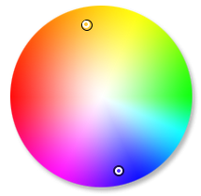

a | b
qwe | 12
sa | 23
we | 34

 | Bánh | Kẹo | Nước giải khát
Miền Bắc | 230 | 120 | 180
Miền Trung | 260 | 155 | 190
Miền Nam | 320 | 170 | 170

 | Sản phẩm
Miền Bắc | 130
Miền Trung | 260
Miền Nam | 320

